Бюджет
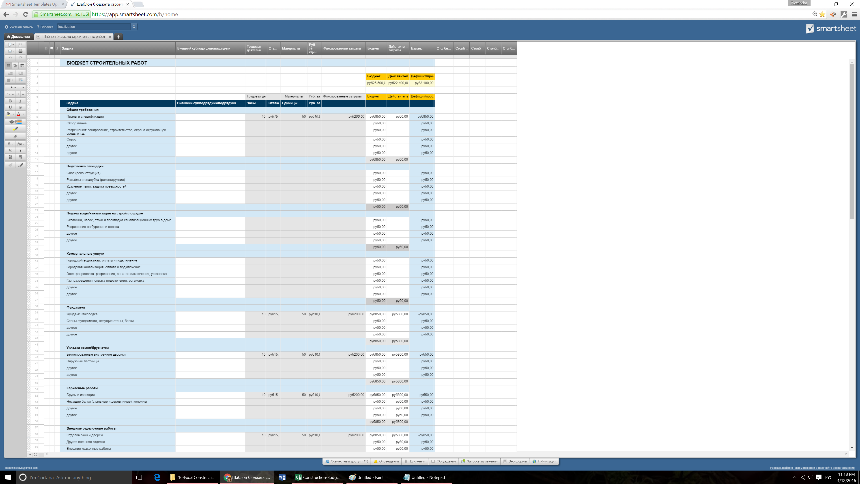
БЮДЖЕТ СТРОИТЕЛЬНЫХ РАБОТ |  |  |  |  |  | Создать бюджет строительных работ в

 |  |  |  |  |  |  | Бюджет | Действительные затраты | Дефицит/профицит
 |  |  |  |  |  |  | руб25.500,00 | руб22.400,00 | руб3.100,00

 |  | Трудовая деятельность |  | Материалы | Руб. за единицу | Фиксированные затраты | Бюджет | Действительные затраты | Дефицит/профицит
Задача | Внешний субподрядчик/подрядчик | Часы | Ставка | Единицы | Руб. за единицу
Общие требования
Планы и спецификации |  | 10 | руб15,00 | 50 | руб10,00 | руб200,00 | руб850,00 | руб0,00 | -руб850,00
Обзор плана |  |  |  |  |  |  | руб0,00 |  | руб0,00
Разрешения: зонирование, строительство, охрана окружающей среды и т.д. |  |  |  |  |  |  | руб0,00 |  | руб0,00
Опрос |  |  |  |  |  |  | руб0,00 |  | руб0,00
другое |  |  |  |  |  |  | руб0,00 |  | руб0,00
другое |  |  |  |  |  |  | руб0,00 |  | руб0,00
 |  |  |  |  |  |  | руб850,00 | руб0,00
Подготовка площадки
Снос (реконструкция) |  |  |  |  |  |  | руб0,00 |  | руб0,00
Разъёмы и опалубка (реконструкция) |  |  |  |  |  |  | руб0,00 |  | руб0,00
Удаление пыли, защита поверхностей |  |  |  |  |  |  | руб0,00 |  | руб0,00
другое |  |  |  |  |  |  | руб0,00 |  | руб0,00
другое |  |  |  |  |  |  | руб0,00 |  | руб0,00
 |  |  |  |  |  |  | руб0,00 | руб0,00
Подача воды/канализация на стройплощадке
Скважина, насос, стоки и прокладка канализационных труб в доме |  |  |  |  |  |  | руб0,00 |  | руб0,00
Разрешения на бурение и оплата |  |  |  |  |  |  | руб0,00 |  | руб0,00
другое |  |  |  |  |  |  | руб0,00 |  | руб0,00
другое |  |  |  |  |  |  | руб0,00 |  | руб0,00
 |  |  |  |  |  |  | руб0,00 | руб0,00
Коммунальные услуги
Городской водоканал: оплата и подключение |  |  |  |  |  |  | руб0,00 |  | руб0,00
Городская канализация: оплата и подключение |  |  |  |  |  |  | руб0,00 |  | руб0,00
Электропроводка: разрешения, оплата подключения, установка |  |  |  |  |  |  | руб0,00 |  | руб0,00
Газ: разрешения, оплата подключения, установка |  |  |  |  |  |  | руб0,00 |  | руб0,00
другое |  |  |  |  |  |  | руб0,00 |  | руб0,00
другое |  |  |  |  |  |  | руб0,00 |  | руб0,00
 |  |  |  |  |  |  | руб0,00 | руб0,00
Фундамент
Фундамент/колодка |  | $10.00 | руб15,00 | $50.00 | руб10,00 | руб200,00 | руб850,00 | руб800,00 | -руб50,00
Стены фундамента, несущие стены, балки |  |  |  |  |  |  | руб0,00 |  | руб0,00
другое |  |  |  |  |  |  | руб0,00 |  | руб0,00
другое |  |  |  |  |  |  | руб0,00 |  | руб0,00
 |  |  |  |  |  |  | руб850,00 | руб800,00
Укладка камня/брусчатки
Бетонированные внутренние дворики |  | 10 | руб15,00 | 50 | руб10,00 | руб200,00 | руб850,00 | руб800,00 | -руб50,00
Наружные лестницы |  |  |  |  |  |  | руб0,00 |  | руб0,00
другое |  |  |  |  |  |  | руб0,00 |  | руб0,00
другое |  |  |  |  |  |  | руб0,00 |  | руб0,00
 |  |  |  |  |  |  | руб850,00 | руб800,00
Каркасные работы
Брусы и изоляция |  | $10.00 | руб15,00 | $50.00 | руб10,00 | руб200,00 | руб850,00 | руб800,00 | -руб50,00
Несущие балки (стальные и деревянные), колонны |  |  |  |  |  |  | руб0,00 | руб0,00 | руб0,00
другое |  |  |  |  |  |  | руб0,00 | руб0,00 | руб0,00
другое |  |  |  |  |  |  | руб0,00 | руб0,00 | руб0,00
 |  |  |  |  |  |  | руб850,00 | руб800,00
Внешние отделочные работы
Отделка окон и дверей |  | 10 | руб15,00 | 50 | руб10,00 | руб200,00 | руб850,00 | руб800,00 | -руб50,00
Другая внешняя отделка |  |  |  |  |  |  | руб0,00 | руб0,00 | руб0,00
Внешние красочные работы |  |  |  |  |  |  | руб0,00 | руб0,00 | руб0,00
другое |  |  |  |  |  |  | руб0,00 | руб0,00 | руб0,00
другое |  |  |  |  |  |  | руб0,00 | руб0,00 | руб0,00
 |  |  |  |  |  |  | руб850,00 | руб800,00
Окна и наружные двери
Мембраны |  | 10 | руб15,00 | 50 | руб10,00 | руб200,00 | руб850,00 | руб800,00 | -руб50,00
Наружные двери |  |  |  |  |  |  | руб0,00 | руб0,00 | руб0,00
другое |  |  |  |  |  |  | руб0,00 | руб0,00 | руб0,00
другое |  |  |  |  |  |  | руб0,00 | руб0,00 | руб0,00
 |  |  |  |  |  |  | руб850,00 | руб800,00
Сантехнические работы
Очистка воды |  | 10 | руб15,00 | 50 | руб10,00 | руб200,00 | руб850,00 | руб800,00 | -руб50,00
Водонагреватель |  |  |  |  |  |  | руб0,00 |  | руб0,00
Сантехника: унитазы, раковины, ванны и душевые кабины |  |  |  |  |  |  | руб0,00 |  | руб0,00
другое |  |  |  |  |  |  | руб0,00 |  | руб0,00
другое |  |  |  |  |  |  | руб0,00 |  | руб0,00
 |  |  |  |  |  |  | руб850,00 | руб800,00
Электропроводка
Телефонные и интернет-кабели |  | 10 | руб15,00 | 50 | руб10,00 | руб200,00 | руб850,00 | руб800,00 | -руб50,00
Светильники |  |  |  |  |  |  | руб0,00 | руб0,00 | руб0,00
Внешние светильники |  |  |  |  |  |  | руб0,00 | руб0,00 | руб0,00
другое |  |  |  |  |  |  | руб0,00 | руб0,00 | руб0,00
другое |  |  |  |  |  |  | руб0,00 | руб0,00 | руб0,00
 |  |  |  |  |  |  | руб850,00 | руб800,00
HVAC
Подача тепла |  | 10 | руб15,00 | 50 | руб10,00 | руб200,00 | руб850,00 | руб800,00 | -руб50,00
Центральное отопление |  |  |  |  |  |  | руб0,00 | руб0,00 | руб0,00
другое |  |  |  |  |  |  | руб0,00 | руб0,00 | руб0,00
другое |  |  |  |  |  |  | руб0,00 | руб0,00 | руб0,00
 |  |  |  |  |  |  | руб850,00 | руб800,00
Изоляция
Изоляция крыши и чердака |  | 10 | руб15,00 | 50 | руб10,00 | руб200,00 | руб850,00 | руб800,00 | -руб50,00
Перегородки |  |  |  |  |  |  | руб0,00 | руб0,00 | руб0,00
другое |  |  |  |  |  |  | руб0,00 | руб0,00 | руб0,00
другое |  |  |  |  |  |  | руб0,00 | руб0,00 | руб0,00
 |  |  |  |  |  |  | руб850,00 | руб800,00
Штукатурка/гипс/цемент
Стены |  | 10 | руб15,00 | 50 | руб10,00 | руб200,00 | руб850,00 | руб800,00 | -руб50,00
Потолки |  |  |  |  |  |  | руб0,00 | руб0,00 | руб0,00
Декоративная штукатурка |  |  |  |  |  |  | руб0,00 | руб0,00 | руб0,00
Работа |  |  |  |  |  |  | руб0,00 | руб0,00 | руб0,00
Другое |  |  |  |  |  |  | руб0,00 | руб0,00 | руб0,00
 |  |  |  |  |  |  | руб850,00 | руб800,00
Внутренние отделочные работы
Внутренние двери |  | 10 | руб15,00 | 50 | руб10,00 | руб200,00 | руб850,00 | руб800,00 | -руб50,00
Внутренние дверные проёмы |  |  |  |  |  |  | руб0,00 | руб0,00 | руб0,00
Внутренние дверные рамы, пороги |  |  |  |  |  |  | руб0,00 | руб0,00 | руб0,00
Дверные ручки |  |  |  |  |  |  | руб0,00 | руб0,00 | руб0,00
другое |  |  |  |  |  |  | руб0,00 | руб0,00 | руб0,00
другое |  |  |  |  |  |  | руб0,00 | руб0,00 | руб0,00
 |  |  |  |  |  |  | руб850,00 | руб800,00
Кухня и ванные комнаты
Кухонные шкафы |  | 10 | руб15,00 | 50 | руб10,00 | руб200,00 | руб850,00 | руб800,00 | -руб50,00
Шкафы в ванных комнатах |  |  |  |  |  |  | руб0,00 | руб0,00 | руб0,00
Фурнитура для шкафов |  |  |  |  |  |  | руб0,00 | руб0,00 | руб0,00
Рабочая поверхность |  |  |  |  |  |  | руб0,00 | руб0,00 | руб0,00
другое |  |  |  |  |  |  | руб0,00 | руб0,00 | руб0,00
другое |  |  |  |  |  |  | руб0,00 | руб0,00 | руб0,00
 |  |  |  |  |  |  | руб850,00 | руб800,00
Крыльцо и веранда
Открытое крыльцо |  | 10 | руб15,00 | 50 | руб10,00 | руб200,00 | руб850,00 | руб800,00 | -руб50,00
Забор |  |  |  |  |  |  | руб0,00 | руб0,00 | руб0,00
Другие наружные постройки |  |  |  |  |  |  | руб0,00 | руб0,00 | руб0,00
другое |  |  |  |  |  |  | руб0,00 | руб0,00 | руб0,00
другое |  |  |  |  |  |  | руб0,00 | руб0,00 | руб0,00
 |  |  |  |  |  |  | руб850,00 | руб800,00
Техника
Холодильник |  | 10 | руб15,00 | 50 | руб10,00 | руб200,00 | руб850,00 | руб800,00 | -руб50,00
Варочная поверхность, плита |  |  |  |  |  |  | руб0,00 | руб0,00 | руб0,00
Микроволновая печь |  |  |  |  |  |  | руб0,00 | руб0,00 | руб0,00
другое |  |  |  |  |  |  | руб0,00 | руб0,00 | руб0,00
другое |  |  |  |  |  |  | руб0,00 | руб0,00 | руб0,00
 |  |  |  |  |  |  | руб850,00 | руб800,00
Итого |  |  |  |  |  |  | руб25.500,00 | руб22.400,00
Нажмите, чтобы создать бюджет строительных работ в Smartsheet

История операций
БЮДЖЕТ СТРОИТЕЛЬСТВА ДОМА |  |  | Создайте бюджет строительства дома

 | Общая сумма | Текущие затраты
 | 12,000.00 ₽ | 337.56 ₽
СТАТУС
Наличные | 2,000.00 ₽
Кредит | 10,000.00 ₽
Общая сумма | 12,000.00 ₽
Текущие затраты | 337.56 ₽
Остаток средств | 11,662.44 ₽

ЭЛЕМЕНТ | ДАТА | КАТЕГОРИЯ | ЗАМЕТКИ | БЮДЖЕТ | СТОИМОСТЬ | БАЛАНС
Новые кухонные шкафы | 17.9.2016 | Материалы | оплата раз в 2 недели | 600.00 ₽ |  | 600.00 ₽
Покрытие лаком | 17.9.2016 | Материалы |  |  | 37.56 ₽ | 562.44 ₽
Фурнитура |  | Материалы |  |  |  | 562.44 ₽
Демонтаж старых шкафов |  | Работа |  |  | 300.00 ₽ | 262.44 ₽
 |  |  |  |  |  | 262.44 ₽
 |  |  |  |  |  | 262.44 ₽
 |  |  |  |  |  | 262.44 ₽
 |  |  |  |  |  | 262.44 ₽
 |  |  |  |  |  | 262.44 ₽
 |  |  |  |  |  | 262.44 ₽
 |  |  |  |  |  | 262.44 ₽
 |  |  |  |  |  | 262.44 ₽
 |  |  |  |  |  | 262.44 ₽
 |  |  |  |  |  | 262.44 ₽
 |  |  |  |  |  | 262.44 ₽
 |  |  |  |  |  | 262.44 ₽
 |  |  |  |  |  | 262.44 ₽
 |  |  |  |  |  | 262.44 ₽
 |  |  |  |  |  | 262.44 ₽
 |  |  |  |  |  | 262.44 ₽
 |  |  |  |  |  | 262.44 ₽
 |  |  |  |  |  | 262.44 ₽
 |  |  |  |  |  | 262.44 ₽
 |  |  |  |  |  | 262.44 ₽
 |  |  |  |  |  | 262.44 ₽
 |  |  |  |  |  | 262.44 ₽
 |  |  |  |  |  | 262.44 ₽
 |  |  |  |  |  | 262.44 ₽
 |  |  |  |  |  | 262.44 ₽

Нажмите, чтобы создать бюджет строительства дома в Smartsheet

